상품제안서
4단미니방석 일반형(8T) 가방포함 40x30cm | 상품코드: F27280

 |  |  |  |  |  |  | 02-412-0044 | www.easy1.co.kr
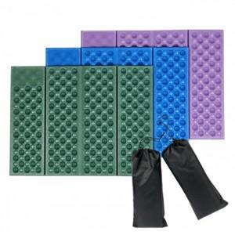

【상세/제작정보】 | 기본수량 미만 인쇄시 비용 추가. 기본인쇄는 가방 인쇄이며, 두군데 다 인쇄시 추가비용이 발생

【인쇄/포장옵션】 | 실크, 1도인쇄 / 포장불가능

【공급단가】 | 수량 | 200~ | 500~ | 1,000~ | 3,000~ | 5,000~
*VAT별도 | 단가 | 610원 | 600원 | 580원 | 560원 | 540원

【상품 URL】 | https://dev.easy1.co.kr:443/src/goods_detail.php?gdno=27280

